Лист2
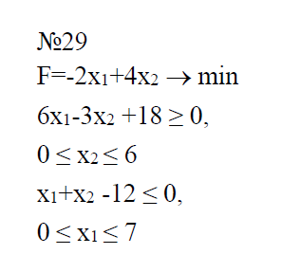
X1 | Ось X1 | 2x1+6 | 12-x1 | 6
-1 | 0 | 4 | 13 | 6
-0.5 | 0 | 5 | 12.5 | 6
0 | 0 | 6 | 12 | 6
0.5 | 0 | 7 | 11.5 | 6
1 | 0 | 8 | 11 | 6
1.5 | 0 | 9 | 10.5 | 6
2 | 0 | 10 | 10 | 6
2.5 | 0 | 11 | 9.5 | 6
3 | 0 | 12 | 9 | 6
3.5 | 0 | 13 | 8.5 | 6
4 | 0 | 14 | 8 | 6
4.5 | 0 | 15 | 7.5 | 6
5 | 0 | 16 | 7 | 6
5.5 | 0 | 17 | 6.5 | 6
6 | 0 | 18 | 6 | 6
6.5 | 0 | 19 | 5.5 | 6
7 | 0 | 20 | 5 | 6
градинет направления
X1 | X2 | gradF
0 | 0 | 0
-2 | 4 | 4

